Proceso
Proceso

Identificador | ID de proceso: PROC-020
Breve descripción | Este proceso permite a los usuarios compartir contenido multimedia en la plataforma, incluyendo la carga, verificación y publicación del archivo.
Objetivo que se logra con la ejecución del proceso | Facilitar a los usuarios la capacidad de compartir imágenes, videos o audios de manera rápida y efectiva, fomentando la interacción en la plataforma.
Ejecutores del proceso | ´-Sistema: La plataforma gestiona la carga y publicación del contenido multimedia. -Persona: El usuario que desea compartir el contenido.
Disparador para el proceso (describe que evento o momento inicia el proceso) | Se activa cuando el usuario selecciona un archivo multimedia y hace clic en el botón "Compartir".
Pasos del proceso (se puede agregar un diagrama de flujo) | 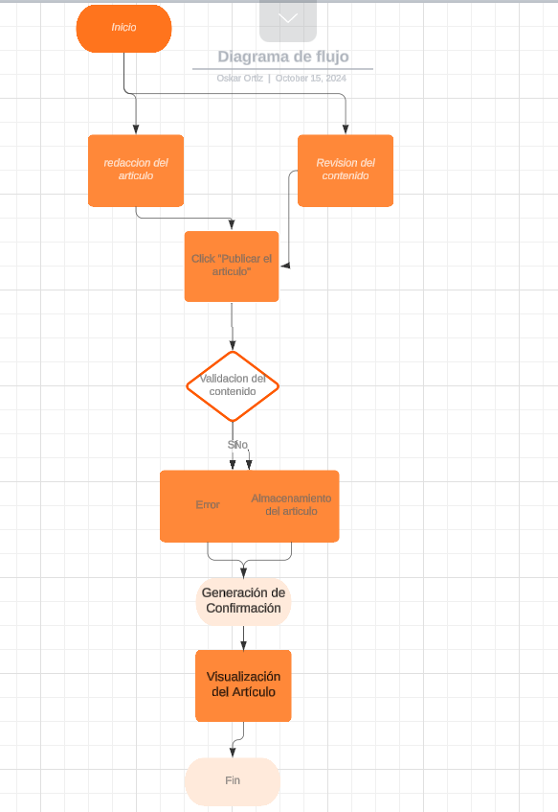 1. Inicio del Proceso 2. Selección del Archivo Multimedia 3. Ingreso de Información Adicional 4. Clic en "Compartir" 5. Verificación de Formato y Tamaño 6. Carga del Archivo Multimedia. 7. Registro de la Actividad 8.Generación de Confirmación 9.Visualización del Contenido 10.Fin del Proceso

Punto de salida (describe como el proceso puede ser terminado después de ser completado con éxito) | El proceso de compartir contenido multimedia se considera exitoso cuando el usuario recibe un mensaje de confirmación y puede ver el contenido compartido en su perfil y en el feed de noticias.
Puntos de interrupción (describe los eventos cuando el proceso puede ser terminado en el transcurso de su ejecución) | -El proceso puede interrumpirse si el archivo multimedia no cumple con los formatos o límites de tamaño, si hay un error en la conexión durante la carga, o si el ID de usuario es inválido.

